Defect Report - Template
Title | "Como usuario quiero crear mi cuenta para poder comprar productos"

Description / Overview | Al crear mi cuenta ingreso un mail invalido y no me permite registrar

Reproduction Steps | Acceder a la web: http://demo.moneda.com | PASS/FAIL | Fail: debido a que a la hora de crear nuestro usuario, utilizamos tres arroba y nos nos permite crear nuestro usuario
1 | Ingresar un mail que no este utilizado por ningun usuario
2 | Seleccionar Sr y Sra | Decision de su eleccion | Seleccionamos este caso debido a que el registro del usuario es un punto indispensable para la web
3 | Rellenar con su nombre
4 | Rellenar con su apellido
5 | Generar una contraseña
6 | Seleccionar fecha de cumpleaños
7 | Ingresar su direccion
8 | ingresar ciudad
9 | Ingresar estado
10 | Ingresar pais
11 | Ingresar numero de telefono
12 | Ingresar codigo postal
13 | Presionar el boton de registrarse

Expected Behavior | Que se nos indique con un cartel que estamos ingresando un campo invalido

Actual Behavior | La pagina nos muestra un cartel diciendo que el mail es invalido
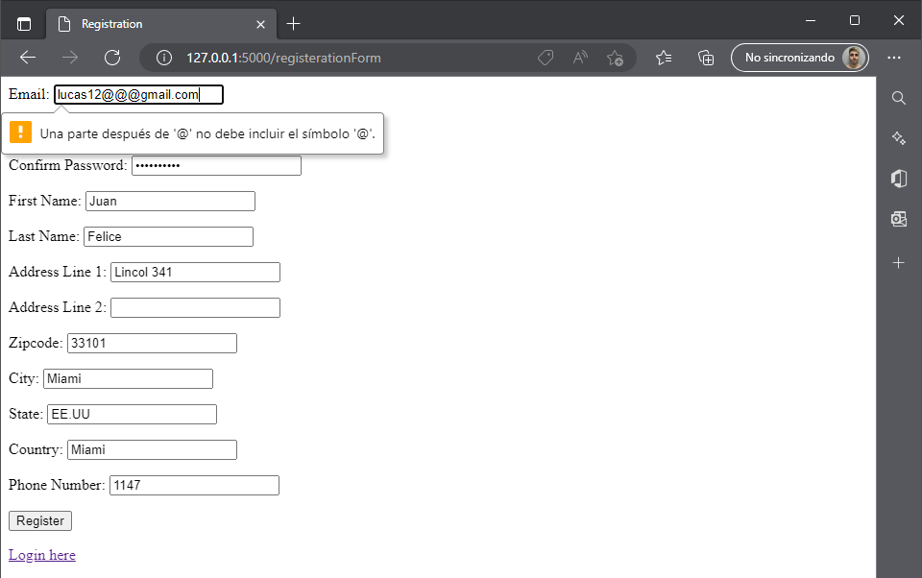
Incidence / Severity / Probability of reproduction | La pagina funciona correctamente marcando el error
 | Gravedad Alta
 | Probabilidad de reproduccion 100%

Story and Acceptance Criteria affected | PE-16

Browsers tested | Versión 107.0.1418.52 (Compilación oficial) (64 bits)

Environment | QA http://127.0.0.1:5000

Notes | . El registro no se puede completa por el exceso de caracteres en el mail . Esta cubierto por el TC-02

